Sheet1
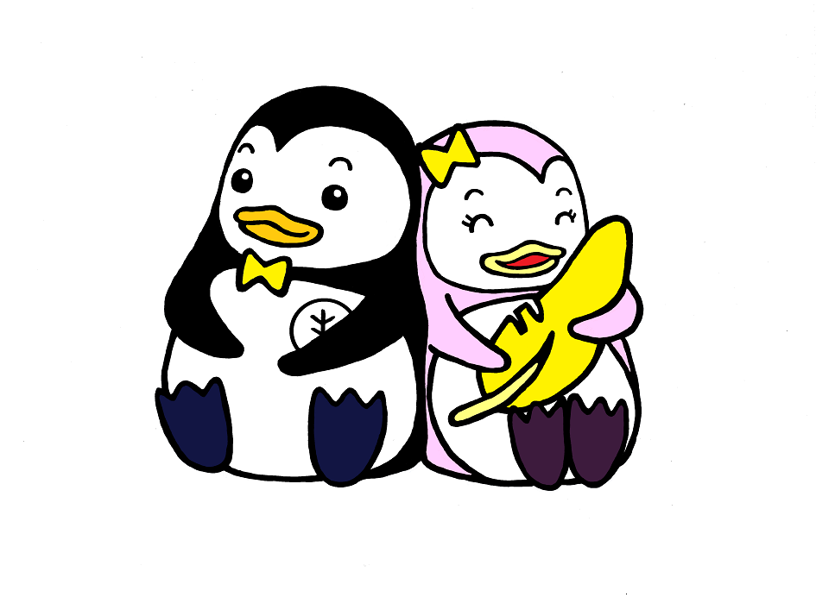
 | 第７６回社会を明るくする運動埼玉県作文コンテスト 学 校 応 募 票

 | ※本応募票を作品に同封して送付してください。
 | ※本応募票は必ず控えをとり、参加賞が届くまで保管してください。

（１）担当者連絡先
 | ※入賞の御連絡、参加賞送付の御連絡に使用します。必ず御記入をお願いいたします。
 | 学校名 |  | 小学校・中学校
 | 学校の住所 |  | 〒 －
 | 担当教諭名（ふりがな）
 | メールアドレス
 | 学校電話番号

（２）学校応募数：
 | 作品数（同封した作品の数） |  |  |  |  |  |  |  | 点
 | 総応募者数（応募のあった児童・生徒様の数） |  |  |  |  |  |  |  | 人

（３）応募者名簿
 | ※応募のあった児童・生徒様全員の学年及び名前を記載してください。
 | ※本名簿記載の数と（２）総応募者数の数が一致するようにしてください。
 | ※適宜の様式の名簿を貼付・添付いただくことも可能です。
 | 事務局使用欄 | № | 学年 | 氏名 | 事務局使用欄 | № | 学年 | 氏名
 |  | 1 |  |  |  | 16
 |  | 2 |  |  |  | 17
 |  | 3 |  |  |  | 18
 |  | 4 |  |  |  | 19
 |  | 5 |  |  |  | 20
 |  | 6 |  |  |  | 21
 |  | 7 |  |  |  | 22
 |  | 8 |  |  |  | 23
 |  | 9 |  |  |  | 24
 |  | 10 |  |  |  | 25
 |  | 11 |  |  |  | 26
 |  | 12 |  |  |  | 27
 |  | 13 |  |  |  | 28
 |  | 14 |  |  |  | 29
 |  | 15 |  |  |  | 30
 | ※行は適宜追加してください。

